Sayfa1
ÇEŞME - 7 DAİRE BAZALT ÖLÇÜLERİ |  |  | 29-Jan-24

 | TOPLAM ÖLÇÜLER |  |  | 1 DAİRE İÇİN |  | m2 | b.fiyat | tutar | b.fiyat | tutar
180 | m2 | 2 cm x 30 x 60 döşeme |  | 26 | m2 |  | 600 | 108000 | 850 | 153000
70 | m2 | 2 cm x 30 x 50 kaplama |  | 10 | m2 |  | 600 | 42000 | 850 | 59500
70 | mtül | 3 cm x 30 x küpeşte | ÇİFT PAH - LED KANAL | 10 | mtül | 21 | 700 | 14700 | 525 | 36750
146 | mtül | 2 cm x 30 x küpeşte | TEK -PAH | 21 | mtül | 43.8 | 700 | 30660 | 375 | 54750
120 | mtül | 2 cm x 15 x yürüyüş rıht |  | 18 | mtül | 18 | 500 | 9000 | 142.5 | 17100
28 | mtül | 3 cm x 35 x denizlik | TEK PAH | 4 | mtül | 9.8 | 700 | 6860 | 450 | 12600

 | 3 DAİRE İÇİN
12 | mtül | 3 cm x 23 x denizlik | TEK PAH |  |  | 4.2 | 700 | 2940 | 300 | 3600

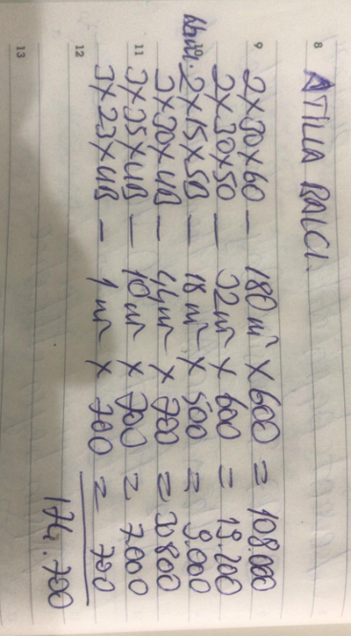
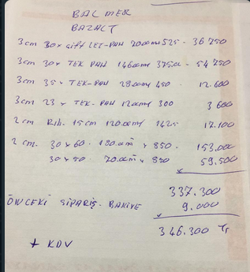
 |  |  |  |  |  |  |  | 214160 |  | 337300
 |  |  |  |  |  |  |  |  |  | 9000
 |  |  |  |  |  |  |  |  |  | 346300

